示例
1、工勘建议2人一起 2、在测量各个方向的参数时，对着进口道，出口道分别拍照 3、站在路口一个角落，对整个路口拍个视频 4、不确定的项目，需要拍照后核对
 | 项目 | 1 XXX路口
 | 方向 | 东 | 南 | 西 | 北 | 备注
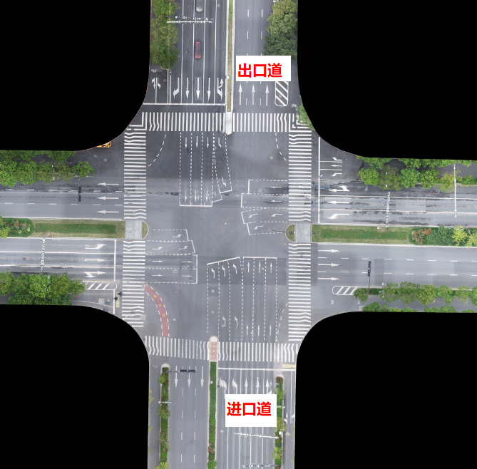
 | 路口形状 | 十字路口/丁字路口/X型/Y型/高架桥下/五岔路口/环岛/K字路口/一字路口/其它特殊形状
路口车道 | 进口车道数（个） | 3 | 5 | 3 | 5
 | 进口车道单个宽度 | 3.75米 | 3.75米 | 3.75米 | 3.75米
 | 进口机动车道是否存在主道与辅道 | 无 | 无 | 无 | 无
 | 进口道主道与辅道是否存在隔离带，隔离带宽度 | 无 | 无 | 无 | 无
 | 进口道是否存在非机动车道 | 是 | 是 | 是 | 是
 | 进口道方向的机动车道与非机动车道是否有隔离 | 有 | 有 | 有 | 有
 | 对向出口车道数（个） | 3 | 3 | 3 | 3
 | 对向出口是否存在非机动车道 | 是 | 是 | 是 | 是
 | 对向出口道方向的机动车道与非机动车道是否有隔离 | 有 | 有 | 有 | 有
 | 左转车道是否可以在停止线前就掉头 | 是 | 是 | 是 | 是
 | 是否有带安全岛的右转专用道 | 有1个 | 有1个 | 有1个 | 有1个
 | 电警是否能覆盖带安全岛的右转专用道 | 是 | 是 | 是 | 是
 | 电警是否能覆盖带安全岛右转专用道上的斑马线 | 是 | 是 | 是 | 是
 | 进口道100米在人眼可见内是否平整 | 水平 | 略有坡度，上坡
 | 出口道100米在人眼可见内是否平整
电警 | 电警杆长度（覆盖几个车道） | 3 | 4 | 3 | 4
 | 电警杆是否覆盖机动车主道与辅道 | 无 | 无 | 无 | 无
 | 电警杆距离停止线距离（测量时取最短距离，精确到0.1米） | 53.3 | 32 | 50.6 | 23
 | 是否有树木遮挡电警视野 | 是 | 是 | 是 | 是
 | 是否有路标或广告牌遮挡电警视野 | 无 | 无 | 无 | 无
 | 电警杆上是否已经安装电警相机 | 是 | 是 | 是 | 是
 | 已安装的电警相机款型 | M-2391-T | M-2391-T | M-2391-T | M-2391-T
 | 已安装的电警相机配有几个频闪灯 | 3 | 5 | 3 | 5
雷达 | 照射该方向车辆车头的雷达可以安装的位置 | 对面电警杆 | 对面红绿灯杆 | 对面电警杆 | 对面红绿灯杆
 | 雷达照射200米内是否直道 | 直道 | 50米处有弯曲 | 直道 | 直道
 | 是否有树木遮挡雷达照射 | 是 | 是 | 是 | 是
 | 是否有路标或广告牌遮挡雷达照射 | 有 | 有 | 有 | 无
 | 以雷达照射方向为中心，所检测机动车道的位置在雷达左侧20米到雷达右侧20米范围之内
 | 雷达安装位置左右30cm内是否有突起遮挡 | 无 | 无 | 无 | 无
 | 路口上方是否有电线遮挡雷达照射 | 无 | 无 | 无 | 无
红绿灯与信控机 | 红绿灯杆高 | 横杆，6-6.5米 | 横杆，6-6.5米 | 横杆，6-6.5米 | 横杆，6-6.5米
 | 红绿灯形状（圆灯/箭头灯） | 箭头灯 | 箭头灯 | 箭头灯 | 箭头灯
 | 信控机型号
标识标线与隔离带 | 车道标识标线、行人斑马线是否清晰 | 清晰 | 清晰 | 清晰 | 清晰
 | 是否有隔离带 | 有 | 有 | 有 | 有
 | 隔离带宽度（米） | 6.5米 | 10米 | 6.5米 | 1.5米
 | 隔离带是否严重遮挡 （隔离绿化带高度超过2米即为严重遮挡） | 遮挡 | 无 | 遮挡 | 遮挡
高架桥 | 路口是否有高架桥 | 无 | 无 | 无 | 无
 | 高架桥在路口上方的最低高度 | 6m | 6m | 6m | 6m
 | 高架桥桥墩外部是否有铁皮覆盖 | 无 | 无 | 无 | 无
 | 高架桥正下方是否有机动车道 （需要重点拍视频） | 无 | 无 | 无 | 无
路口网络&安装环境 | 路口到机房双向网络可达 | 是 | 是 | 是 | 是
 | 路口各配电箱内交换机是否有足够空位 （匹配该方向雷达+摄像机数量） | 是 | 是 | 是 | 是
 | 各交换机是否是千兆 （百兆交换机有可能造成卡顿） | 是 | 是 | 是 | 是
 | 路边落地柜是否有空间可以放置ITS800与电源 ITS800：80mm（高） x 380mm（宽） x 300mm（深） 电源：65mm（高） x 133mm（高） x 150mm（深） | 有 | 有 | 有 | 有
 | 电警杆到路口挂杆的电源/网络可达，安装位置空间足够（一个电警最多覆盖三个车道，一个频闪灯照射一个车道，一个雷达照射一个方向） | 是 | 是 | 是 | 是
 | 红绿灯杆上电源/网络可达，空间足够 （雷达安装在红绿灯杆时关注此场景，一个雷达照射一个方向） | 是 | 是 | 是 | 是
 | 备注

